Exemplo 01
Vamos efetuar a formatação conforme a imagem ao lado:
Título: Fonte: Algerian, Tamanho 25, centralizado e alinhar ao meio, Cor de preenchimento: Amarelo, Cor da fonte: Roxo.
Altura da linha: 40
Dados das colunas: fonte Amasis MT Pro, Tamanho 14, centralizado e alinhar ao meio, Cor de preenchimento: sem preenchimento, Cor da fonte: Preto.
Altura da linha: 20
Largura da coluna:17
Utilizar bordas para completar a planilha
Eetuei a formatação correta de cada coluna
Efetuar o preenchimento automático dos dados para complementas as informações

Exemplo 02


Inclua mais 2 colunas usando a mesma formatação usada no exemplo anterior, as colunas devem ser inseridas no mesmo local do exemplo

Exemplo 03
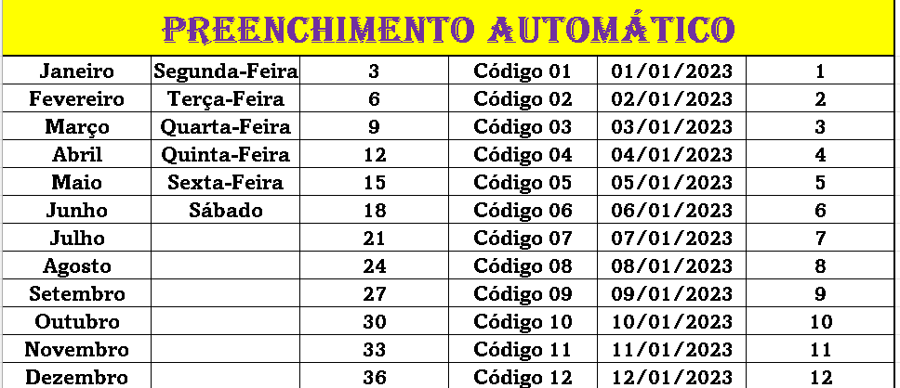

Exclua as colunas 2 e senha.

Exemplo 04
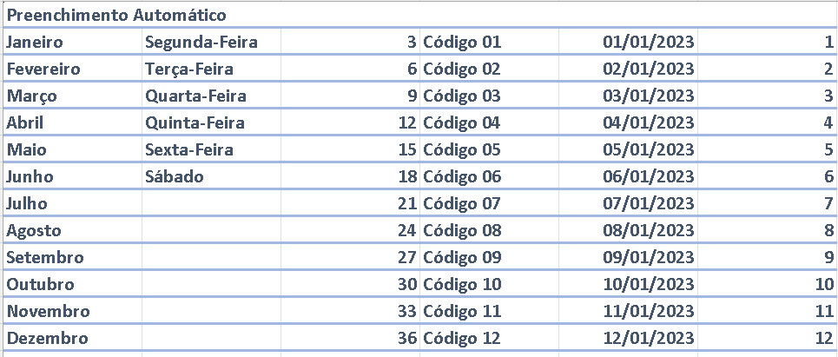

Utilizando a o extilo de Célula efetue uma formatação personalizada a sua escolha

